USD
订单号 | 入住日期 | 离店日期 | 应收 |  |  |  | ，
29295324466 | 2024-02-08 | 2024-02-11 | 55.59 | 55.37 | 4375718 | 0.22 | ，4375718 | 直采
999229441686438 | 2024-02-07 | 2024-02-09 | 80.46 | 96.67 | 4510500 | -16.21 | ，4510500 | 直采 | 客人修改姓名已下收款单：999229915577652，范请帮忙申请将入住人：HOU/YUNLONG 修改为：WANG/YEZHEN ，谢谢
999229915577652 | 2024-02-07 | 2024-02-09 | 16.2 | #N/A | 4510500 | #N/A | ，4510500 | 直采 | 客人修改姓名已下收款单：999229915577652，范请帮忙申请将入住人：HOU/YUNLONG 修改为：WANG/YEZHEN ，谢谢

 |  |  | 119448.02

A240216095445481 |  | 1398.6 | 50534.22
A240216095620481 |  | 117572.81 | 4248140.77
A240216095814481 |  | 476.61 | 17220.87
USD / THB 当前参考汇率: 36.132 |  | 119448.02 | 4315895.86
总计:119448.02 USD/ 4315895.86 THB

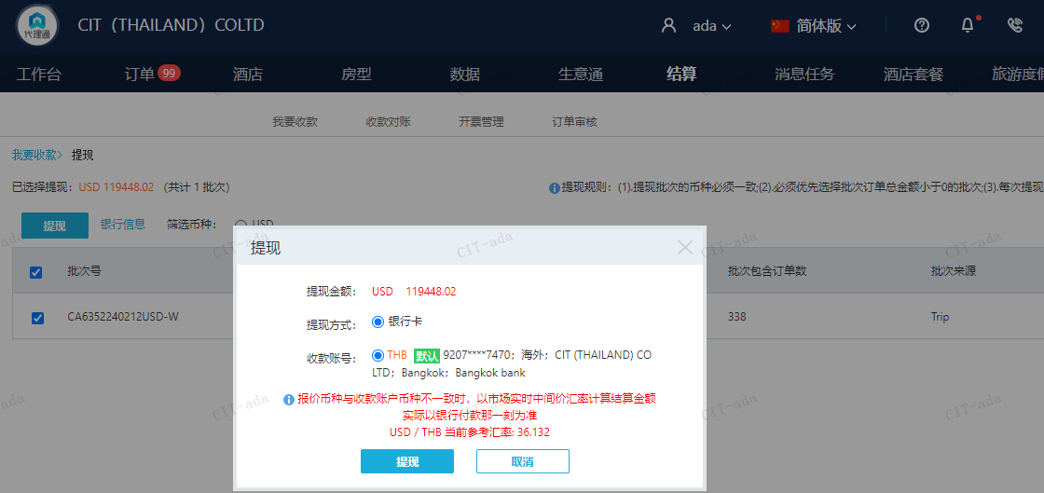

CNY
订单号 | 入住日期 | 离店日期 | 应收 |  |  |  | ，
999229763805293 | 2024-02-10 | 2024-02-11 | 1750 | #N/A | 4598464 | #N/A | ，4598464 | #N/A | 特殊要求:订单29738504499，三晚加1床1早补款单 。 |  |  | 4598464 出入账不变，另建工单收款RMB 1750 ，补款单 999229763805293 | 本期扣款1460.34元
999230180956561 | 2024-02-09 | 2024-02-10 | 300 | #N/A | 4518406 | #N/A | ，4518406 | 直采 | 特殊要求:此单为29447303126订单补款单，29447303126申请修改姓名为XU/YANPING,DU/CHENGYONG 。 | 等ADA改账 | 本期扣款837.8元

 |  |  | 2050

A240218151431481
CNY / THB 当前参考汇率: 5.004411339
总计： 2050 CNY/ 10259.04 THB

